日迁徙率报表
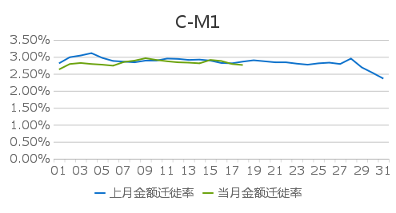 |  |  |  |  |  | 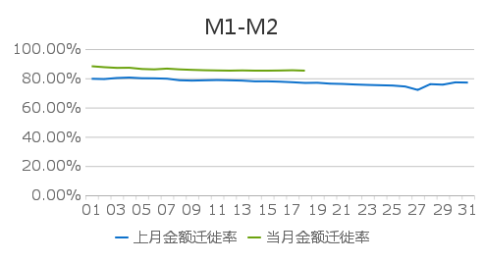 |  |  |  |  | 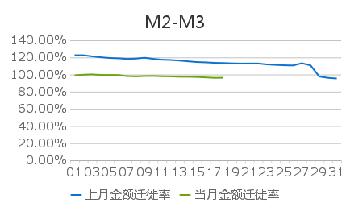

日期 | 产品 | 上月金额C-M1 | 当月金额C-M1 | 上月笔数C-M1 | 当月笔数C-M1 | 上月金额M1-M2 | 当月金额M1-M2 | 上月笔数M1-M2 | 当月笔数M1-M2 | 上月金额M2-M3 | 当月金额M2-M3 | 上月笔数M2-M3 | 当月笔数M2-M3
01 | 诺亚点点 | 2.81% | 2.63% | 3.41% | 3.17% | 79.68% | 88.25% | 76.96% | 85.01% | 122.54% | 98.99% | 116.70% | 95.63%
02 | 诺亚点点 | 2.99% | 2.79% | 3.60% | 3.34% | 79.48% | 87.60% | 76.85% | 84.59% | 122.54% | 99.81% | 116.49% | 96.18%
03 | 诺亚点点 | 3.04% | 2.82% | 3.68% | 3.41% | 80.21% | 87.13% | 77.37% | 84.30% | 121.26% | 100.12% | 115.47% | 96.65%
04 | 诺亚点点 | 3.11% | 2.79% | 3.76% | 3.39% | 80.52% | 87.22% | 77.91% | 84.21% | 120.18% | 99.56% | 114.24% | 96.49%
05 | 诺亚点点 | 2.97% | 2.77% | 3.64% | 3.37% | 80.05% | 86.37% | 77.75% | 83.90% | 119.33% | 99.50% | 113.34% | 96.35%
06 | 诺亚点点 | 2.88% | 2.74% | 3.57% | 3.35% | 79.98% | 86.11% | 77.65% | 83.64% | 118.93% | 99.37% | 113.18% | 95.93%
07 | 诺亚点点 | 2.86% | 2.85% | 3.55% | 3.48% | 79.74% | 86.63% | 77.34% | 83.78% | 118.26% | 98.12% | 112.92% | 94.80%
08 | 诺亚点点 | 2.84% | 2.89% | 3.50% | 3.51% | 78.66% | 86.10% | 76.41% | 83.53% | 118.58% | 97.81% | 113.46% | 95.04%
09 | 诺亚点点 | 2.89% | 2.96% | 3.58% | 3.60% | 78.43% | 85.77% | 76.58% | 83.50% | 119.62% | 98.23% | 113.71% | 95.53%
10 | 诺亚点点 | 2.89% | 2.91% | 3.58% | 3.56% | 78.63% | 85.52% | 76.80% | 83.18% | 118.26% | 98.33% | 112.81% | 95.75%
11 | 诺亚点点 | 2.95% | 2.87% | 3.62% | 3.51% | 78.81% | 85.37% | 76.97% | 82.96% | 117.30% | 97.97% | 112.28% | 95.83%
12 | 诺亚点点 | 2.94% | 2.84% | 3.62% | 3.47% | 78.64% | 85.25% | 77.11% | 83.09% | 116.97% | 97.79% | 112.03% | 95.68%
13 | 诺亚点点 | 2.91% | 2.83% | 3.60% | 3.45% | 78.42% | 85.39% | 76.91% | 83.07% | 116.32% | 97.41% | 111.76% | 95.38%
14 | 诺亚点点 | 2.92% | 2.81% | 3.60% | 3.42% | 77.93% | 85.24% | 76.57% | 83.23% | 115.41% | 97.36% | 111.49% | 95.37%
15 | 诺亚点点 | 2.89% | 2.91% | 3.56% | 3.50% | 77.95% | 85.22% | 76.51% | 83.23% | 114.58% | 97.15% | 110.93% | 95.26%
16 | 诺亚点点 | 2.82% | 2.88% | 3.50% | 3.49% | 77.71% | 85.33% | 76.37% | 83.29% | 114.20% | 96.64% | 110.55% | 94.90%
17 | 诺亚点点 | 2.81% | 2.79% | 3.48% | 3.39% | 77.32% | 85.50% | 76.06% | 83.52% | 113.66% | 96.10% | 110.34% | 94.52%
18 | 诺亚点点 | 2.86% | 2.76% | 3.54% | 3.37% | 76.84% | 85.23% | 75.80% | 83.53% | 113.41% | 96.23% | 110.32% | 94.42%
19 | 诺亚点点 | 2.90% |  | 3.59% |  | 76.95% |  | 75.72% |  | 113.05% |  | 110.07%
20 | 诺亚点点 | 2.87% |  | 3.55% |  | 76.35% |  | 75.46% |  | 112.85% |  | 109.98%
21 | 诺亚点点 | 2.84% |  | 3.52% |  | 76.15% |  | 75.60% |  | 112.92% |  | 109.94%
22 | 诺亚点点 | 2.84% |  | 3.52% |  | 75.77% |  | 75.42% |  | 112.88% |  | 109.82%
23 | 诺亚点点 | 2.80% |  | 3.48% |  | 75.48% |  | 75.23% |  | 111.80% |  | 109.10%
24 | 诺亚点点 | 2.77% |  | 3.44% |  | 75.26% |  | 75.22% |  | 111.26% |  | 108.57%
25 | 诺亚点点 | 2.81% |  | 3.47% |  | 75.05% |  | 75.03% |  | 110.79% |  | 108.25%
26 | 诺亚点点 | 2.83% |  | 3.50% |  | 74.40% |  | 74.77% |  | 110.56% |  | 107.83%
27 | 诺亚点点 | 2.79% |  | 3.47% |  | 72.05% |  | 72.39% |  | 113.21% |  | 110.62%
28 | 诺亚点点 | 2.95% |  | 3.65% |  | 76.00% |  | 76.11% |  | 110.67% |  | 108.40%
29 | 诺亚点点 | 2.69% |  | 3.36% |  | 75.66% |  | 75.62% |  | 97.66% |  | 97.44%
30 | 诺亚点点 | 2.53% |  | 3.19% |  | 77.23% |  | 77.01% |  | 96.11% |  | 95.59%
31 | 诺亚点点 | 2.36% |  | 2.99% |  | 77.09% |  | 76.66% |  | 95.37% |  | 94.82%

指标名称 |  | 统计口径
C-M1 |  | 当日M1金额(笔数)/上月底C金额（笔数）,其中C：未逾期剩余本金（笔数）,M1：逾期1-30天剩余本金（笔数）
M1-M2 |  | 当日M2金额(笔数)/上月底M1金额（笔数）,其中M1：逾期1-30天剩余本金（笔数）,M2：逾期31-60天剩余本金（笔数）
M2-M3 |  | 当日M3金额(笔数)/上月底M2金额（笔数）,其中M2：逾期31-60天剩余本金（笔数）,M3：逾期61-90天剩余本金（笔数）

